Lý thuyết
Buổi 6
Ngày 28/2

Các task cần xử lý | Tình trạng | Comment | Vấn đề gặp phải | Cách giải quyết
Tìm hiểu feature từ java 8 -> Java 17 | 100%

Mục | Nội dung tìm hiểu
Java 8 | Lambda Expressions |  | Lambda Expressions (Biểu thức Lambda) có thể hiểu là một hàm ẩn danh, cho phép lập trình viên chuyển các phương thức làm đối số nhằm rút ngắn câu lệnh đi rất nhiều. Lưu ý: Lambda Expressions là một biểu thức không có tên và không thuộc bất kỳ Class nào, không có Access Modifier(phạm vi truy cập), không có kiểu trả về. Giảm lượng code phải code. Cung cấp đầy đủ cho Functional Interface
 | Stream API |  | Stream (luồng) là một đối tượng mới của Java được giới thiệu từ phiên bản Java 8, giúp cho việc thao tác trên collection và array trở nên dễ dàng và tối ưu hơn. Bằng cách sử dụng các stream, chúng ta có thể thực hiện các phép toán tổng hợp khác nhau trên dữ liệu được trả về từ các collection, array, các hoạt động Input/Output Stream không thể tái sử dụng một khi đã gọi Terminal Operations
 | Method Reference |  | là cú pháp ngắn của lambda expression giúp thực thi một method vd: Consumer<String> c = s -> System.out.println(s); Chuyển thành Method Reference Consumer<String> c = System.out::println;
 | Default Method |  | Nó cho phép chúng ta thêm vào các chức năng cho interface mà không làm phá vỡ các lớp implement từ interface này. Khi một class được implements từ Interface nó không bắt buộc phải implement phương thức default
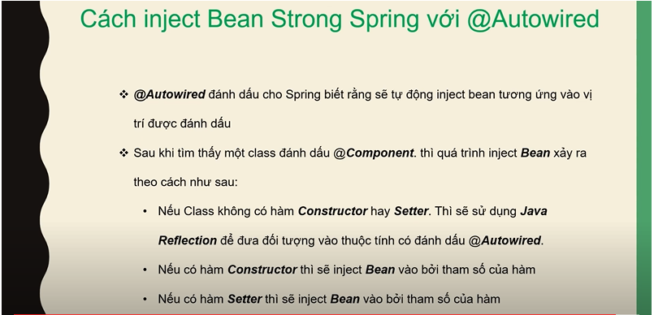
 | Type annotation |  | Type annotation được tạo ra để hỗ trợ phân tích, cải tiến các chương trình Java bằng cách đảm bảo kiểm tra kiểu mạnh hơn. Bạn có thể sử dụng nhiều Annotation type để kiểm tra nhiều loại lỗi khác nhau cho cùng một kiểu.
 | Repeating annotation |  | nó cho phép các annotation giống nhau có thể được khai báo nhiều lần cùng một vị trí.
 | Java Refelection |  | là một tính năng (gọi là API hay thư viện cũng được) trong Java. Java Reflection cho phép truy cập các thông tin của đối tượng (tên class, các field, các method) và chỉnh sửa các field của đối tượng (kể cả các field private) trong quá trình run time. Ta có thể áp dụng Java Reflection trong những trường hợp không biết object được xử lý là gì. (tên class là gì, ở package nào, có những field nào, method nào…).
Java 9 | Module System |  | Những module trong JDK 9 sẽ khắc phục những lỗi trong JDK 8 Modular JDK Modular Java Source Code Modular Run-time Images Encapsulate Java Internal APIs Java Platform Module System
 | try-with-resources |  | Chính là cấu trúc Try - catch khai báo và khởi tạo tài nguyên trong mệnh đề try. chỉ định và xử lý tất cả các ngoại lệ có thể được ném ra khi đóng tài nguyên.
 | Diamond Syntax with Inner Anonymous Classes |  | SE 7 đã giới thiệu một tính năng mới: Diamond Operator để tránh mã thừa, nhằm cải thiện khả năng đọc. Tuy nhiên, trong Java SE 8, Oracle Corp (Nhà phát triển thư viện Java) đã phát hiện ra rằng một số hạn chế trong việc sử dụng Diamond Operator với Anonymous Inner Class. Java 9 đã cải thiện vấn đề này.
 | Private Interface Methods |  | Trong Java 9, chúng ta có thể triển khai mã code thực thi bên trong một method của interface thông qua Default và Static method. Tuy nhiên chúng ta vẫn không thể tạo một private method trong interface. Kể từ Java 9, chúng ta có thể tạo các private method trong interface, kể cả private static method.
Java 10 | Local Variable Type Inference |  | cho phép các nhà phát triển cho phép trình biên dịch suy ra kiểu chỉ sử dụng từ khóa var. Trong Java 10 ngôn ngữ sẽ không nghiêm ngặt về an toàn kiểu khi làm việc với các biến cục bộ. Điều này sẽ cho phép khai báo như sau : var list = new ArrayList<String>(); var stream = list.stream();
Java 11 | Local-Variable Syntax trong Lambda |  | Java 11 hỗ trợ sử dụng local variable syntax (var keyword) trong lambda parameters. Chúng ta có thể sử dụng tính năng mới này để chỉnh sửa local variable. Ví dụ chúng ta có thể mark @NonNull annotation lên local variable.
Java14 | Switch Expressions |  | Bắt đầu với Java SE 14, một cú pháp mới cho switch đã có sẵn: biểu thức switch.
Java 15 | Text Blocks |  | 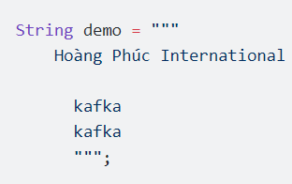 Text Blocks giúp viện sử dụng chuỗi trong java dễ dành hơn.
Java 16 | Records |  | 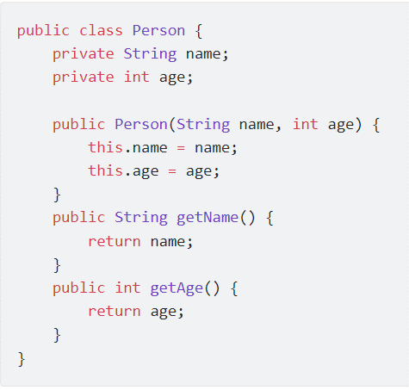 record là một kiểu mới trong java 15, giúp bạn khởi tạo nhanh object.
 | Pattern matching for instanceof |  | 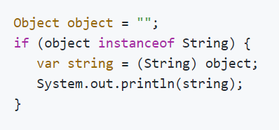 Nếu muốn check một object có type là String không,Java 16 cung cấp pattern matching cho instanceof với cách sử dụng mới như sau:
Java 17 | Sealed class |  | 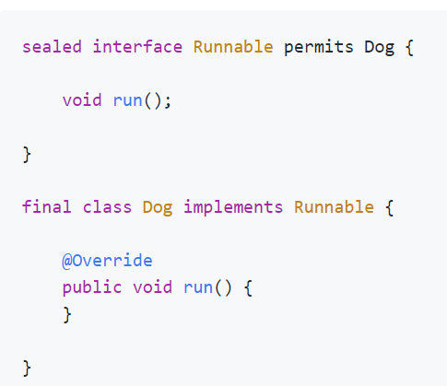 Thực tế khi implement, sẽ có những lúc ta muốn class A chỉ được phép extends bởi class B và C. Một cách để có thể triển khai đó là đặt cả 3 class vào chung package để để class A có level access modifier là package. Tuy nhiên sẽ có những trường hợp không muốn đặt chung như vậy.. nhưng vẫn phải làm như vậy. Sealed class sẽ giúp chúng ta xử lý vấn đề này. Sử dụng keyword sealed để thông báo đây là một class/interface giới hạn, chỉ được phép extend bởi class Dog. Nếu tạo một class khác implement interface Runnable sẽ báo lỗi.

